Feminicidio
Programa Nacional para la Prevención y Erradicación de la Violencia contra las Mujeres e Integrantes del Grupo Familiar - AURORA

El Programa Nacional AURORA considera un caso con característica de feminicidio, a la muerte de una mujer por su condición de tal, ya sea en el contexto de violencia familiar, coacción, hostigamiento o acoso sexual; abuso de poder, confianza o de cualquier otra posición o relación que confiere autoridad a la persona agresora; y en cualquier forma de discriminación contra la mujer, independientemente de que exista o haya existido una relación conyugal o de convivencia con la persona agresora.

CARACTERÍSTICAS DEL CASO DE FEMINICIDIO
SECCIÓN A

Ranking de los casos con características de feminicidio según departamento
Cuadro N° 1
Casos con características de feminicidio según mes
Cuadro N° 2
Figura N° 1: Casos con características de feminicidio atendidos por departamento
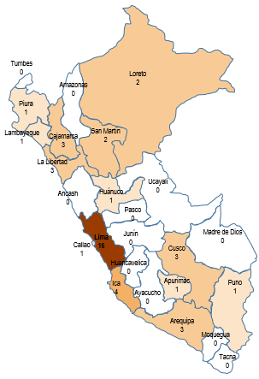

 |  |  | Departamento |  | 2024 |  | Mes |  | Total
 |  |  | Lima Metropolitana |  | 14 |  | Enero |  | 18
 |  |  | Ica |  | 4 |  | Febrero |  | 15
 |  |  | Arequipa |  | 3 |  | Marzo |  | 9
 |  |  | Cusco |  | 3 |  | Total |  | 42
 |  |  | La Libertad |  | 3
 |  |  | Cajamarca |  | 3
 |  |  | Lima Provincia |  | 2
 |  |  | San Martin |  | 2
 |  |  | Loreto |  | 2
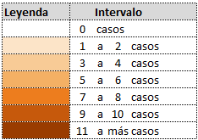
 |  |  | Puno |  | 1
 |  |  | Huanuco |  | 1
 |  |  | Lambayeque |  | 1
 |  |  | Piura |  | 1
 |  |  | Callao |  | 1
 |  |  | Apurimac |  | 1
 |  |  | Total |  | 42

PERFIL DE LA VÍCTIMA DE FEMINICIDIO
SECCIÓN B

Grupo de edad de la víctima
Cuadro N° 3
Víctimas que se encontraban en estado de gestación
Cuadro N° 4

Grupo de edad | Total | % | Niñas y adolescentes
 |  |  | 14.3% |  |  | ¿Estaba gestando? |  | Total | %
0 a 5 años | 0 | 0.0% |  |  |  | No |  | 42 | 100.0%
6 a 11 años | 0 | 0.0% |  | Adultas |  | Si |  | 0 | 0.0%
12 a 14 años | 1 | 2.4% |  | 83.3% |  | Total |  | 42 | 100.0%
15 a 17 años | 5 | 11.9%
18 a 29 años | 17 | 40.5%
30 a 59 años | 18 | 42.9% | Adultas mayores
60 años a más | 1 | 2.4% | 2.4%
Total | 42 | 100.0%

Número de hijos e hijas vivos/as menores de 18 años de las víctimas
Cuadro N° 5
Grupo de vínculo relacional entre la presunta persona feminicida y la víctima
Cuadro N° 6

Número de hijos e hijas | Total | % |  |  |  | Grupo de vínculo |  | Total | %

Ninguno | 19 | 45.2% |  |  |  | Pareja |  | 17 | 40.5%
De 1 a 3 | 22 | 52.4% |  |  |  | Ex pareja |  | 11 | 26.2%
De 4 a más | 1 | 2.4% |  |  |  | Familiar |  | 2 | 4.8%
Total | 42 | 100.0% |  |  |  | Conocido |  | 4 | 9.5%
 |  |  |  |  |  | Desconocido |  | 8 | 19.0%
 |  |  |  |  |  | Total |  | 42 | 100.0%

PERFIL DE LA PRESUNTA PERSONA FEMINICIDA
SECCIÓN C

Grupo de edad de la presunta persona feminicida
Cuadro N° 7
Efecto de acohol/drogas de la presunta persona feminicida
Cuadro N° 8

Grupo de edad | Total | % |  |  | Efecto de alcohol / drogas |  | Total | %
15 a 17 años | 0 | 0.0% | Adulto |  | Si |  | 2 | 4.8%
18 a 29 años | 10 | 23.8% | 76.2% |  | No |  | 26 | 61.9%
30 a 59 años | 22 | 52.4% |  |  | Se desconoce |  | 14 | 33.3%
60 años a más | 1 | 2.4% |  |  | Total |  | 42 | 100.0%
Sin información | 9 | 21.4%
Total | 42 | 100.0%

Fuente: Registro de casos con características de feminicidio atendidos por los servicios del Programa Nacional AURORA / SGIC / AURORA / MIMP

